서버 폴더 구조
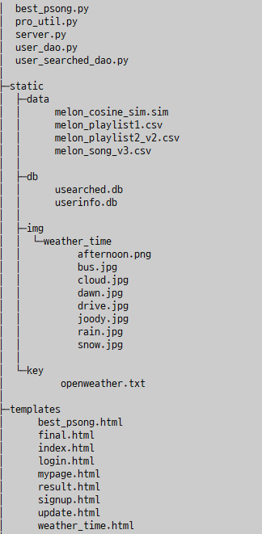
서버 폴더 구조

root |  | 메인 폴더 | 메인 이름은 각자 정하는 데로
server.py |  | 서버 코드
pro_util.py |  | 유틸 코드
user_dao.py |  | 사용자 db
user_searched_dao.py |  | 사용자 검색 기록 db
templates |  | html 코드 | index.html, result.html, final.html, login.html, mypage.html, result.html, signup.html, update.html, weather_time.html
static | data | csv 파일들 | melon_song_v3.csv, melon_playlist1.csv, melon_playlist2_v2.csv, melon_cosine_sim.sim
 | img | 이미지 파일들 | afternoon.png, bus.jpg, cloud.jpg, dawn.jpg, drive.jpg, joody.jpg, rain.jpg, snow.jpg
 | img/weather_time | "
 | db | db 파일들 | userinfo.db, usearched.db
 | key | openweatherkeyfile

